CasoDePrueba5
6
 | CASO DE PRUEBA INICIAL |  |  |  |  |  |  |  |  |  | EJECUCION 2 | CASO DE PRUEBA (REVISIÓN)
 | Id de Caso |  |  |  | CP005
 | Nombre de Caso de prueba |  |  |  | Perfil y cerrar sesion |  |  |  |  |  |  | Fecha Ejecución:
 | Estado del Caso de Prueba |  |  |  | Nuevo |  |  |  |  |  |  | Id de Caso
 | Responsable |  |  |  | Miguel Montaño |  |  |  |  |  |  | Nombre de Caso de prueba |  |  |  | Realizar cotización sin resgistrar informacion
 | Objetivo |  |  |  | Modificar Datos personales en perfil |  |  |  |  |  |  | Estado del Caso de Prueba |  |  |  | Nuevo
 | Precondiciones |  |  |  | Estar autenticado en el sistema(cpp2), |  |  |  |  |  |  | Responsable |  |  |  | John Styven Rondon Useche
 | Escrito por: |  |  |  | Camilo perez |  |  |  |  |  |  | Objetivo |  |  |  | Que el sistema no permita realizar cotizacion de una moto sin registrar el formulario.
 | Fecha de Creación |  |  |  | 2025-05-05 |  |  |  |  |  |  | Precondiciones |  |  |  | Ingresar al modulo de motocicletas
 | Commit |  |  |  |  |  |  |  |  |  |  | Escrito por: |  |  |  | John Styven Rondon Useche
 | Fecha Ejecución |  |  |  |  |  |  |  |  |  |  | Fecha Ejecución
 | N° | Paso a Paso |  |  | Resultado Esperado |  | Mensaje | Evaluación |  | Evidencia (parte inferior) |  | N° | Paso a Paso |  |  | Resultado Esperado |  | Mensaje | Evaluación |  | Evidencia (parte inferior)
 |  |  |  |  |  |  |  | Si | No
 | 1 | 1- En la página principal, clickear el botón con el ícono de usuario ubicado en la parte superior derecha dentro de la barra de navegación |  |  | Redirección a la página "Usuario" donde se mostrarán los datos del usuario en uso con las opciones de modificar sus datos o cerrar la sesión |  |  | x |  | EV 001
 | 2 | 2- Debe registrar su nombre en Campo "Nombre" |  |  | Caja de texto |  |  | x |  | EV 002 |  |  |  |  |  |  |  |  | Si | No
 | 3 | 3- Debe registrar su correo electronico en el campo de "Correo electronico" |  |  | Caja de texto |  |  | x |  | EV 003 |  | 1
 | 4 | 4- Debe registrar su numero de telefono en el campo "Telefono" |  |  | Caja de texto |  |  | x |  | EV 004 |  | 2
 | 5 | 5- Puede registrar su direccion en el campo "Dirección" |  |  | Lista desplegable |  |  | x |  | EV 005 |  | 3
 | 6 | 6- Debe dar click en el boton de "Guardar cambios" |  |  | Se muestra el pop-up "Cambios guardados" |  |  | x |  | EV 006 |  | Resultado esperado del caso de prueba |  |  |  | El sistema notifica que hacen falta campos requeridos y no dejar visualizar la cotizacion |  |  |  |  | Resultado
 | 7 | 7-Al momento de finalizar todo el proceso que se necesitaba hacer en la pagina se puede dirigir a la vista perfil y busca el boton color azul que se llama cerrar sesion al oprimirlo se dirige a la vista de "iniciar sesion" |  |  | Boton (Redirige a la pagina de Iniciar sesion) |  |  | x |  | EV 007 |  |  |  |  |  |  |  | 4
 | Resultado esperado del caso de prueba |  |  |  | Dirigir al inicio de sesion del aplicativo luego de cambiar los datos |  |  |  |  | Resultado |  | campos |  | Motos | Ingresos mensuales |  | Actividad economica |  | Plazo en meses |  | Cuoto inicial
 | campos |  | Nombres | Correo | Telefono | Direccion |  |  |  |  |  | ejemplo
 | ejemplo |  | Juan Jose Peña Quiñonez | jpenaquinonez@gmail.com | 3184217657 | calle 163#62-95 |  |  | 8
 |  |  |  |  |  |  |  |  |  |  |  | Tipo campo
 | Tipo campo |  | string | string | Numeric | string |  |  |  |  |  | Restricción
 | Restricción |  | N/A | Correo | Numeros | N/A |  |  |  |  |  | Valor por defecto
 | Valor por defecto |  | N/A | N/A | N/A | N/A |  |  |  |  |  | Permite modificar
 | Permite modificar |  | Si | Si | Si | Si |  |  |  |  |  | Obligatoriedad
 | Obligatoriedad |  | Si | Si | Si | No |  |  |  |  |  | EVIDENCIAS
EJECUCION 1 | EVIDENCIAS |  |  |  |  |  |  |  |  |  | EJECUCION 2 | N° | Paso a Paso
 | N° | Paso a Paso |  |  |  |  |  |  |  |  |  | EV01
 | EV01 | 1- En la página principal, clickear el botón con el ícono de usuario ubicado en la parte superior derecha dentro de la barra de navegación

 |  |  |  |  |  |  |  |  |  |  |  | EV02
 | EV02, EV03,EV04, EV05 | 2- Debe registrar su nombre en Campo "Nombre" 3- Debe registrar su correo electronico en el campo de "Correo electronico" 4- Debe registrar su numero de telefono en el campo "Telefono" 5- Puede registrar su direccion en el campo "Dirección" |  | 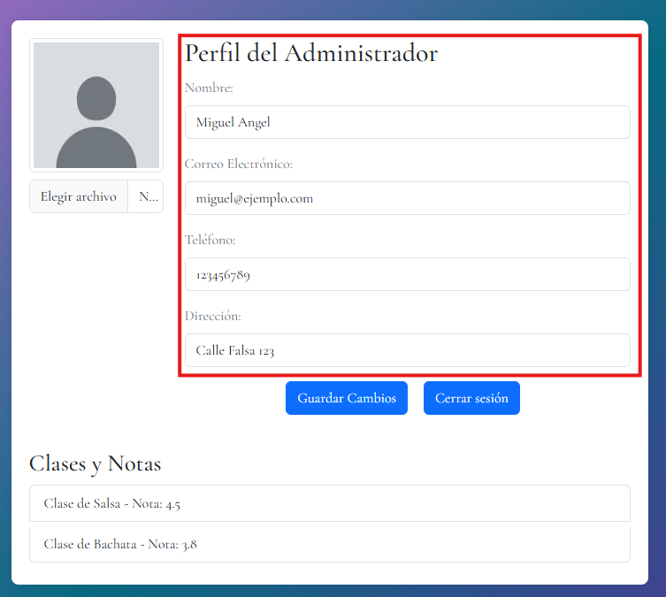

 |  |  |  |  |  |  |  |  |  |  |  | EV03
 | EV06 | 6- Debe dar click en el boton de "Guardar cambios" |  | 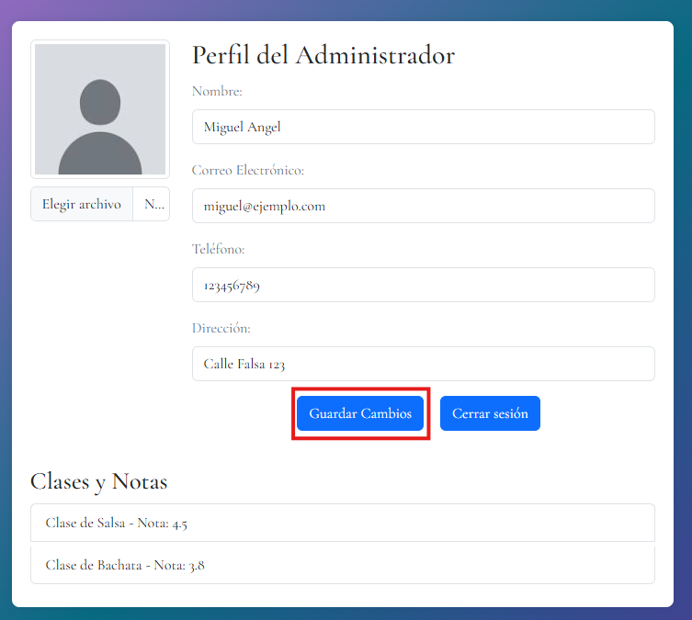

 |  |  |  |  |  |  |  |  |  |  |  | EV05
 | EV07 | 7-Al momento de finalizar todo el proceso que se necesitaba hacer en la pagina se puede dirigir a la vista perfil y busca el boton color azul que se llama cerrar sesion al oprimirlo se dirige a la vista de "iniciar sesion" |  | 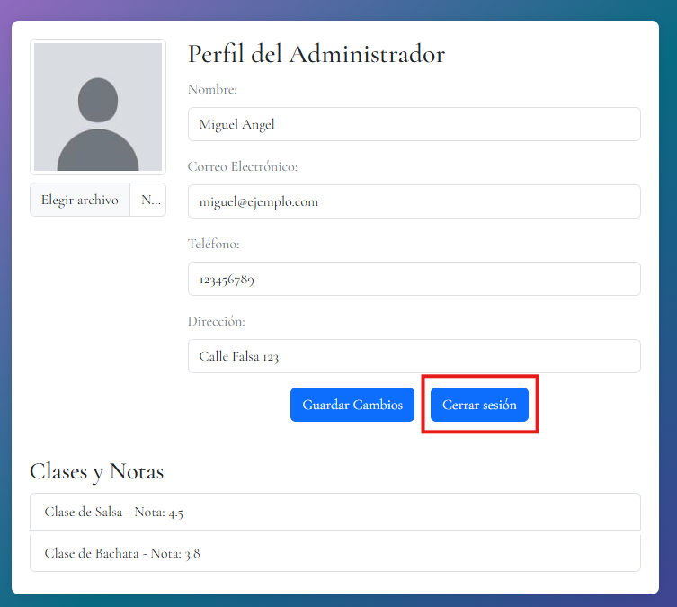

 | RESULTADO | Dirigir al inicio de sesion del aplicativo luego de cambiar los datos |  | 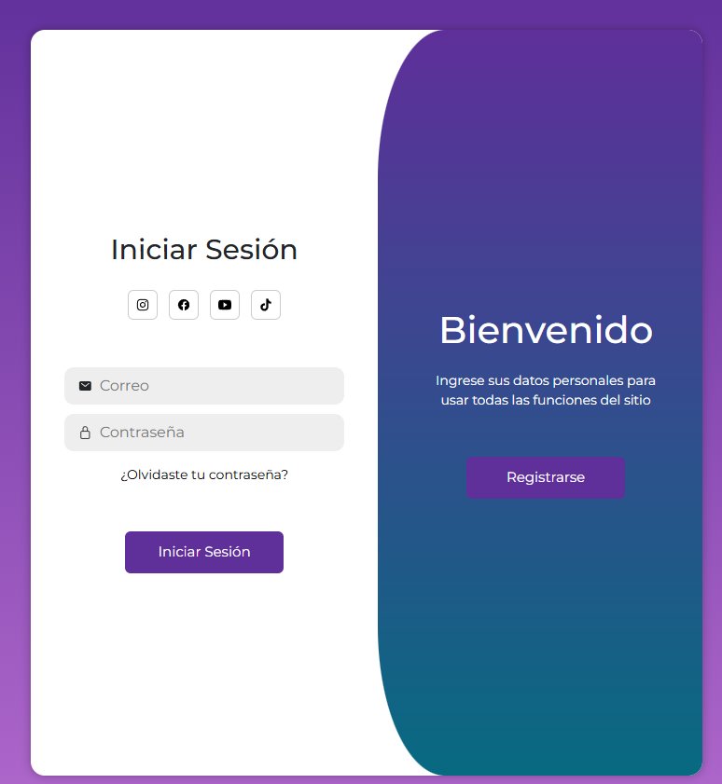

 |  |  |  |  |  |  |  |  |  |  |  | RESULTADO

